Sheet1
「つなげモン ポータル」予約サービス

予約可能日時・件数の登録

予約データベース

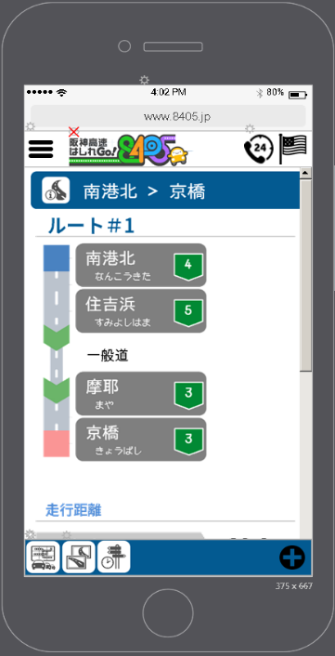
2026/06/17
09:00-09:30 満
09:30-10:00 満
10:00-10:30 空
10:30-11:00 空
11:00-11:30 空
11:30-12:00 空
タブレット、スマートフォンから
予約が可能

予約時刻が近づくと...
「あと15分で順番が来ます」
の通知
メール もしくは LINE

 | ※LINEでの通知については別途アカウントの作成等が必要

